0.Étapes
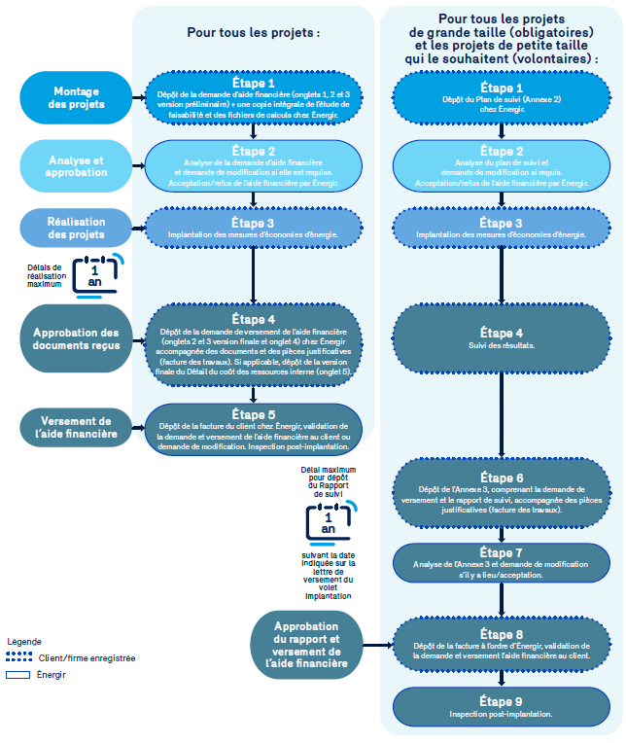

0. Étapes de réalisation
Implantation de mesures efficaces

Voici les grandes étapes du volet Implantation de mesures efficaces.
Veuillez consulter le guide pour plus d’information sur le site suivant :
https://energir.com/files/energir_common/import/Fichiers/Affaires/EE_Programmes/Etudes_et_aide/2023/GuideParticipant_Etudes-implantation_FR_2023-11.pdf

